Tabla de decisión
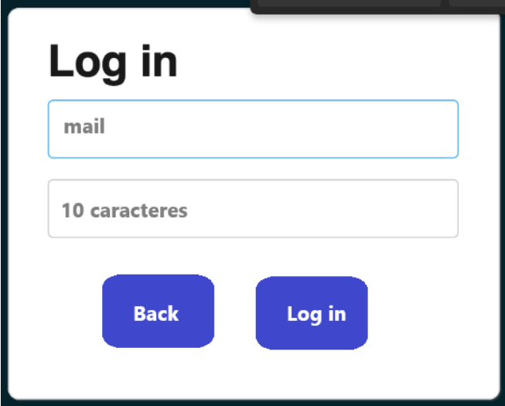
condiciones | TC1 | TC2 | TC3 | TC4
Email valido | V | F | V | F
Password con 10 caracteres alfanumericos | F | V | V | F
Acciones
Inicio de sección exitoso | F | F | V | F

Analizando las pruebas para el Log in, muestra que el sistema tiene una cobertura fuerte de seguridad para no permitir usuarios que no cumplan con los requisitos para el log in, ya que con la evaluación exhaustiva de multiples entradas, solo fue posible ingresar con un Email valido y con un Password con 10 caracteres alfanumericos, indicando que el sistema es seguro y confiable. |  |  |  |  | Acciones negativas: | 3
 |  |  |  |  | Acciones positivas: | 1
 |  |  |  |  | Total de acciones | 4

